手順書
操作手順書 |  |  |  |  | 作成日時：2019/10/25-16:33:44

 | １．操作環境

 |  |  | シナリオファイル名 | C:\Users\Administrator\Desktop\動作確認手順\棚卸結果表.winsnr

 | ２．操作手順

 |  | ２．１．シナリオ：棚卸結果表
 |  |  | ２．１．１．[棚卸結果表出力]ウィンドウ |  |  | 確認日 | 結果
 |  |  | 画面 | 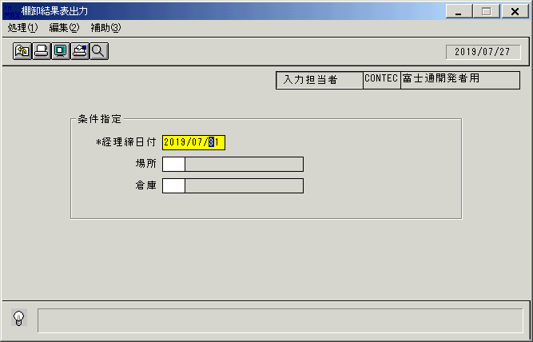
 |  |  | 操作内容 | 「棚卸結果表出力」ウィンドウを初期画面表示します。「経理締日付」を入力します。

 |  |  | ２．１．２．[棚卸結果表出力]ウィンドウ |  |  | 確認日 | 結果
 |  |  | 画面 | 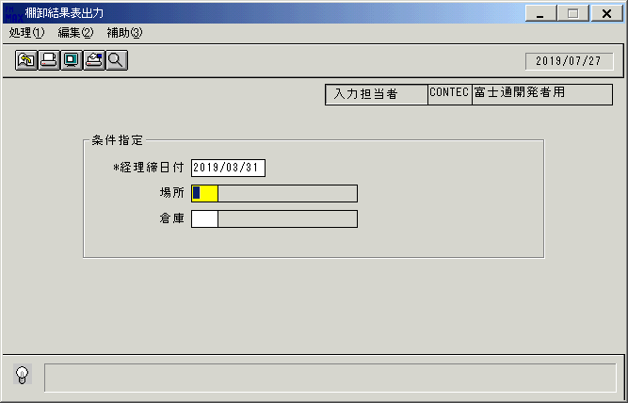
 |  |  | 操作内容 | 「場所」を入力します。

 |  |  | ２．１．３．[棚卸結果表出力]ウィンドウ |  |  | 確認日 | 結果
 |  |  | 画面 | 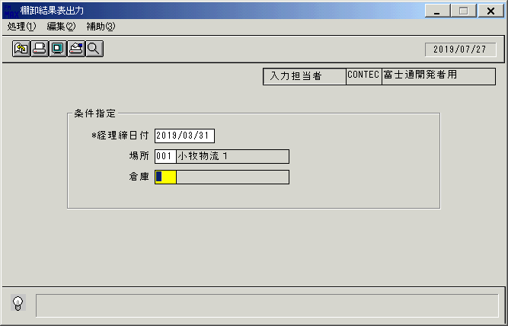
 |  |  | 操作内容 | 「倉庫」を入力します。

 |  |  | ２．１．４．[棚卸結果表出力]ウィンドウ |  |  | 確認日 | 結果
 |  |  | 画面 | 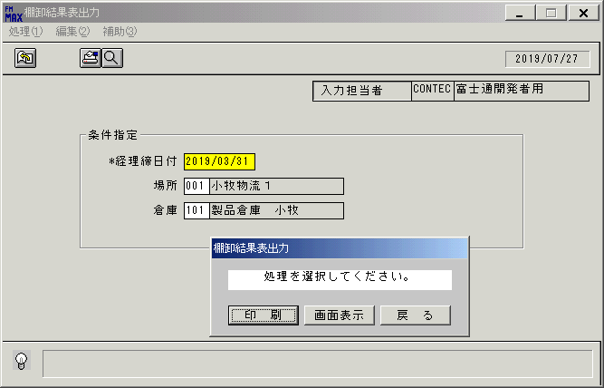
 |  |  | 操作内容 | 「画面表示」をクリックします。

 |  |  | ２．１．５．[棚卸結果表出力]ウィンドウ - [プリンタの設定]ウィンドウ |  |  | 確認日 | 結果
 |  |  | 画面 | 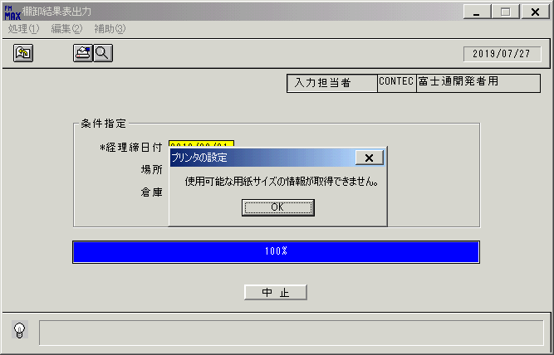
 |  |  | 操作内容 | 「OK」をクリックします。

 |  |  | ２．１．６．[デスクトップ]ウィンドウ - [棚卸結果表出力･ﾚﾎﾟｰﾄ]ウィンドウ |  |  | 確認日 | 結果
 |  |  | 画面 | 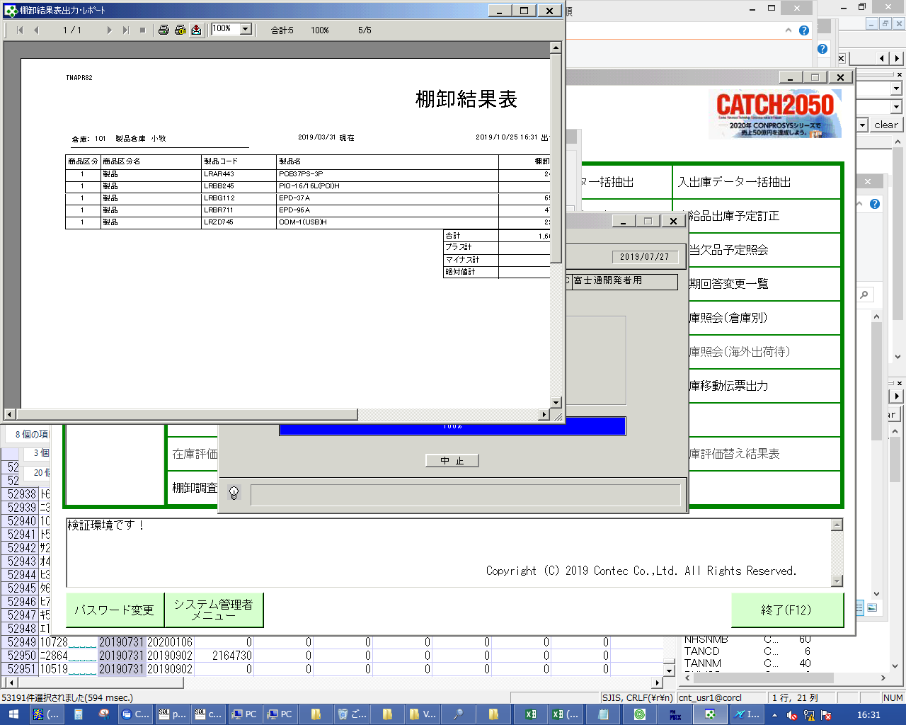
 |  |  | 操作内容 | エクスポートボタンをクリックしてPDFファイルを保存します。

画面レイアウト
画面レイアウト |  |  |  |  |  | 名称 |  | 棚卸結果表出力 |  |  | 名称 |  |  |  |  | 変更履歴 | Ｖｅｒ． | 年月日 |  | 作成者 | Ｖｅｒ． | 年月日 | 作成者
 |  |  |  |  |  |  |  |  |  |  |  |  |  |  |  |  | 1.00 | 08/03/04 |  | FKS)稲葉
 |  |  |  |  |  | ＩＤ |  | TNAPR82 |  |  | ＩＤ

 |  |  |  |  |  |  |  |  |  |  |  | ＜利用部門＞
 |  |  |  |  |  |  |  |  |  |  |  |  | ・商品管理センター
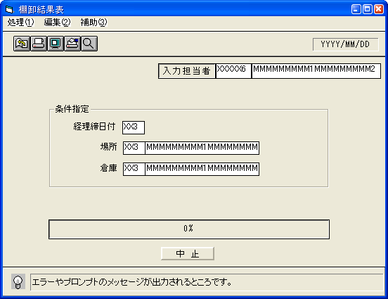

 |  |  |  |  |  |  |  |  |  |  |  | ＜用途／目的＞
 |  |  |  |  |  |  |  |  |  |  |  |  | 棚卸確定後の棚卸結果の一覧を出力する。

 |  |  |  |  |  |  |  |  |  |  |  | ＜機能＞
 |  |  |  |  |  |  |  |  |  |  |  |  | ・棚卸結果表を出力する為の指示画面。
 |  |  |  |  |  |  |  |  |  |  |  |  | ・検索条件の経理締日付、場所コード、倉庫コードを入力し、棚卸結果表を出力する。
 |  |  |  |  |  |  |  |  |  |  |  |  |  | 倉庫マスタに無い場所コード、倉庫コードを入力した場合、エラーを表示する。
 |  |  |  |  |  |  |  |  |  |  |  |  |  | → 「該当するデータが存在しません。」

＜機能概要＞
出力方式 | 一括 |  |  |  |  |  |  |  |  |  |  | ソート条件 |  |  | 倉庫コード、製品コード、製品名
出力ｻｲｸﾙ | 随時 |  |  |  |  |  |  |  |  |  |  | (指定無しは 昇順)
範囲指定 |  | 項目名 | 開始 | 終了 | 単一 |  | 検索Ｗ |  | № | 備考
 | 1 | 経理締日付 |  |  | ○ |  | ○ |  | 11 | 初期値 経理締日付＋１ヶ月、必須入力 |  | 集計 |  |  | 合計、プラス計、 |  |  |  | ＜その他＞
 | 2 | 場所 |  |  | ○ |  | ○ |  | 12 | 初期値 空白、任意入力 |  |  |  |  | マイナス計、絶対値計
 | 3 | 倉庫 |  |  | ○ |  | ○ |  | 13 | 初期値 空白、任意入力 |  |  |  |  | ※各計は倉庫毎
 | 4
 | 5 |  |  |  |  |  |  |  |  |  |  | 改頁条件 |  |  | 倉庫コード
 | 6 |  |  |  |  |  |  |  |  |  |  |  |  |  | ※但し、合計行が複数ページにわたる場合は
 | 7 |  |  |  |  |  |  |  |  |  |  |  |  |  | 改ページし次ページにまとめる
 | 8 |  |  |  |  |  |  |  |  |  |  | 用紙ｻｲｽﾞ |  |  | A4横
 | 9
 | 10

